基礎設計
クエスト基礎設計フォーマット
 |  |  |  |  |  |  | ボスユニット画像１
 | 認識合わせ |  |  |  |  |  | ボスユニット画像１

 |  | クエストの位置づけ（プルダウン選択） |  | 超ウィザード
 |  | クエストの存在意義 |  | 超上級者の遊び場。★６まで育ち、なおかつ下手なガチャキャラ、フェス当たりよりも強いユニットが手に入る。フェス限ユニットの使いみちその１。
 |  | つまり |  | フェス限がないと勝てない難易度で良かです

 | 基本情報

 |  | クエスト名 |  | コードレッド襲来！
 |  | クエストカテゴリー | 超ウィザード級 | ◯
 |  |  | ウィザード級 | ー
 |  |  | 超絶級 | ー
 |  |  | 超級 | ー
 |  |  | 上級 | ー
 |  |  | 中級 | ー
 |  |  | 初級 | ー
 |  | ボスユニット情報 | ユニットID
 |  |  | ユニット名 | コードレッド
 |  |  | 属性（プルダウン選択） | 赤
 |  |  | 種族A（プルダウン選択） | Queen
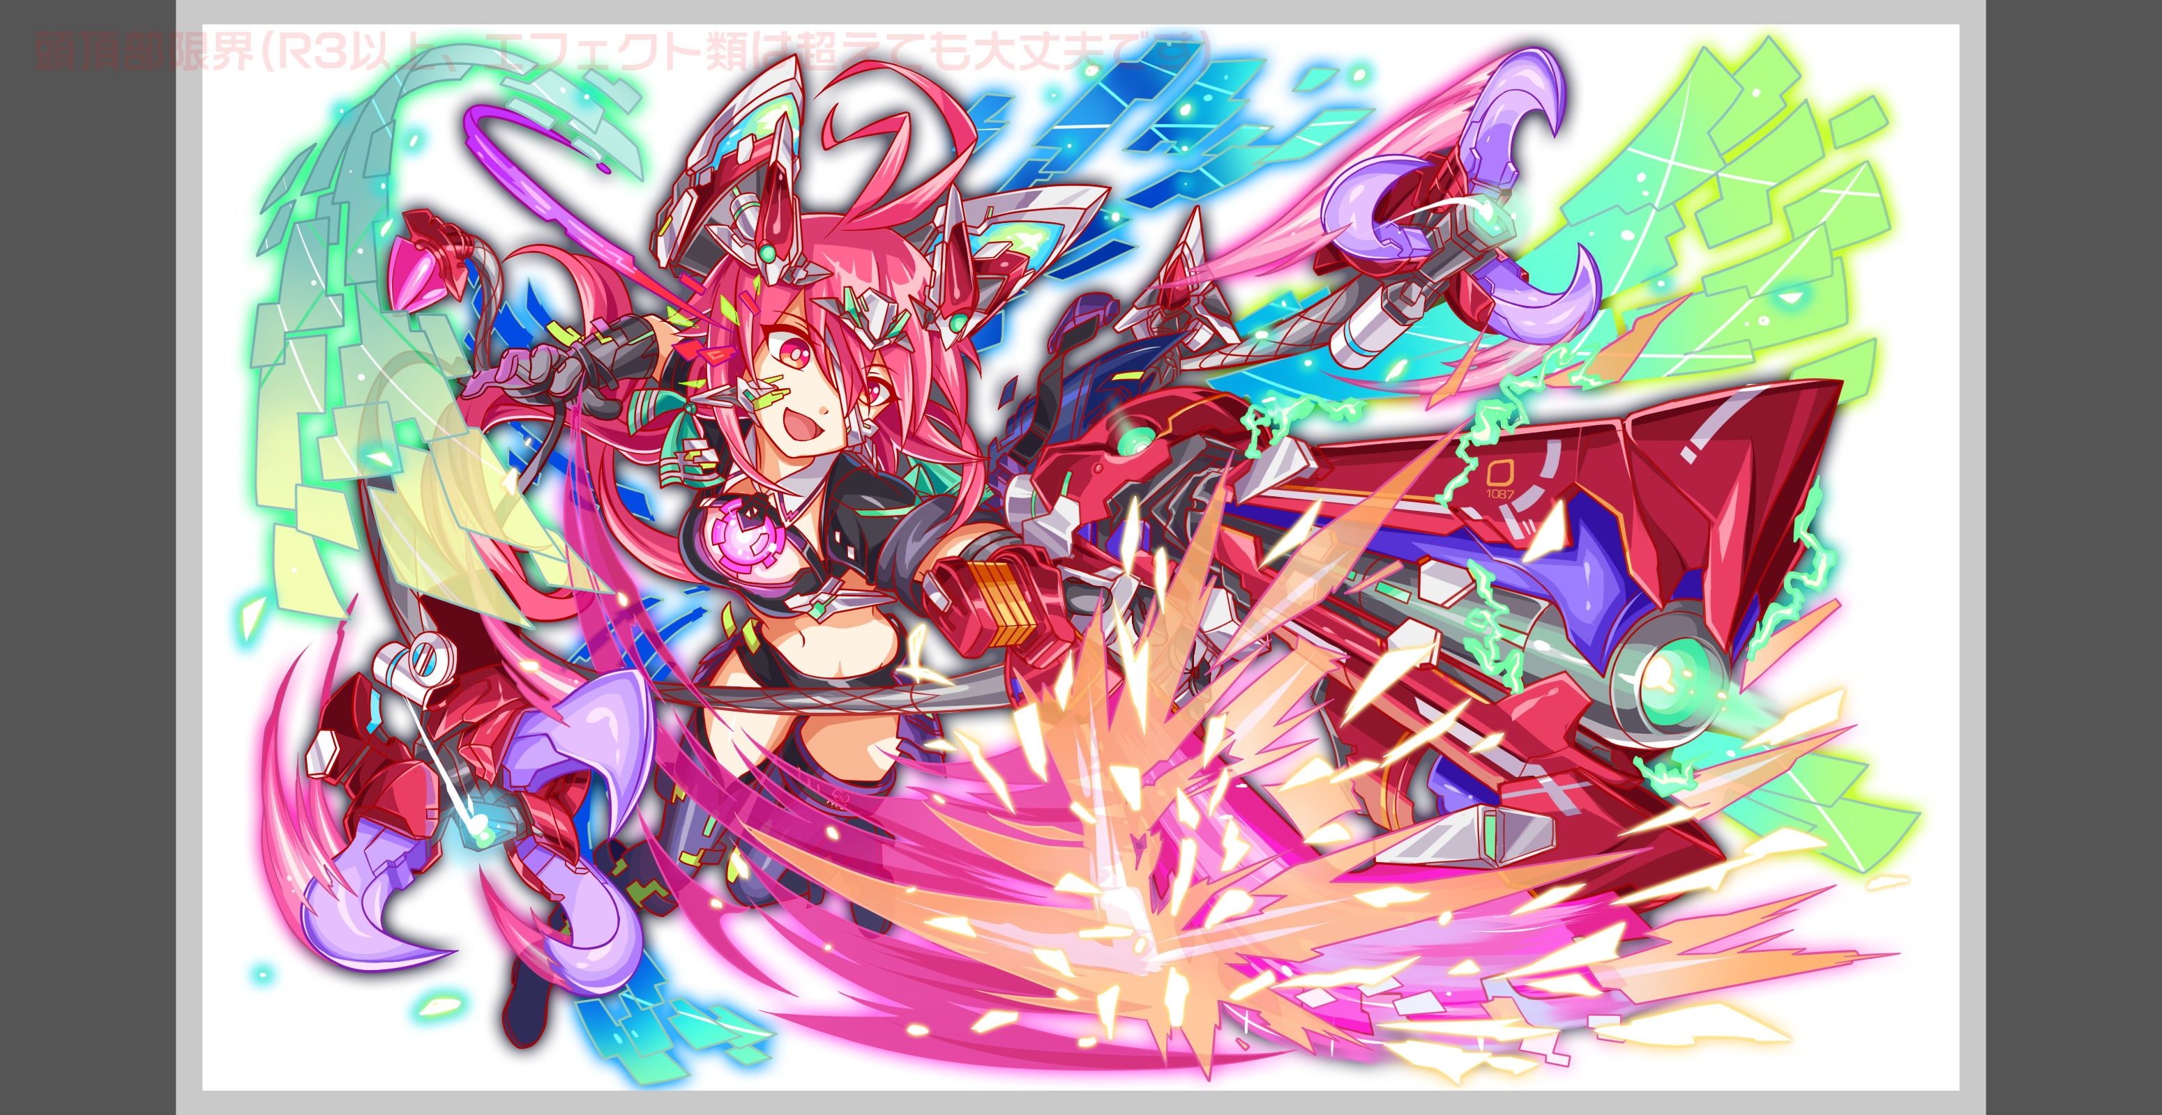
 |  |  | 種族B（プルダウン選択） | デーモン
 |  |  | タイプ（プルダウン選択）
 |  | 対抗ユニット情報 | ユニットID
 |  |  | ユニット名

 |  | ステージ制限 ※超級は必須 | 制限１ | -
 |  |  | 制限２ | -
 |  | ステージギミック | ギミック１
 |  |  | ギミック２
 |  | エネミーギミック | ギミック１ | ウィルス（2体）お邪魔パネル（3体）ダメージパネル（3体）
 |  |  | ギミック２
 |  | キラー対象 | キラー１
 |  |  | キラー２
 |  | 対応できるユニット数
 |  | フロア構成（プルダウン選択） |  | 2
 |  | 背景画像指定 | ※要デザイナー確認
 |  | クエストの位置付け （運営としての目的） | ・新規ユーザー定着 ・世界観を楽しませる ・ギミックチャレンジ ・上位コンテンツ ・エンドコンテンツ ・・・など | エンドコンテンツ
 |  | クエストの難易度 | ※ウィザード級だけど、 実際の難易度は？ といった項目です。 | タワー2本目なのでボナンザクラス、ボナンザより少し難しくても良い
 |  | ユーザー体験 | 目的 | エンドコンテンツ 全てのクエストよりも難しいクエストを目指す。
 |  |  | 要件：優先度最高 | ウィルス無効は2体必要（PSが高ければ1体でいけるかも） お邪魔、ダメージパネルは手加減なしで出す。3アビ分ないとクリア不可能でよい。 必要アビリティはダメージパネル3、お邪魔3、ウィルス2なのでPT構成には気をつけないといけないようにする。
 |  |  | 要件：優先度高 | ダメージパネル、お邪魔パネルで使えるギミックをフルで仕様残るほど不利になる吸収をしたり不利な変換を積極的に行いプレイヤーを妨害する。 ダメージパネル降らし＋カラーブレイクパネル降らしを追加する。カラーブレイクの暴発によって強制的にダメージパネルが爆破し自爆するギミックを入れる タップ時間制限をつける。前回のタワーではこのギミックがかなり難しかったためまた採用したい
 |  |  | 要件：優先度中 | 1フロア目は整地 何を出すかはお任せします。2フロア目がボスフロアです 2色PTを必須にしたい。吸収攻撃に色をつけるか、キラーにつけるか、何かしらで2色推奨する形を作る ワンショットできないレベルの体力値にする。ボナンザ決められたパターンでスキルを発動するぴったりゲームじゃなく 大きな体力を数回かけて削っていくやや耐久ゲームのような作りにしたい。
 |  |  | 要件：優先度低
 |  |  | 特殊要件：特命 特定ユニットを 止めるなど。
 |  | 専用セリフ | ユニット１
 |  |  | ユニット２
 |  |  | ユニット３
 |  | ステージギミック早見表 (2016/7/4更新) ※パーティの組み方に影響を与える戦略要素 |  | ウィルス / スリープ / スキルバインド / カウンター / 全体攻撃 / 連続攻撃 / パネル変換禁止 / 爆風軽減 / 時限式ダメージパネル / お邪魔パネル / パネルプロテクト / 暗闇 / {赤・青・黄・緑・ハート}無効 / {赤・青・黄・緑・ハート}ドロップDOWN / タップ数変更 / チェーン数変更 / {ヒューマン / アニマル / マシン / ドラゴン / ゴッド / unknown}キラー / {ヒューマン / アニマル / マシン / ドラゴン / ゴッド / unknown}限定 /

 |  | クリア報酬

 |  | 補足

 | 活躍させたいユニット＝想定パーティ

 |  | ラベル | ユニットID | ユニット名 | 概要コメント・要件定義時の選定理由など
 |  | SSS(Level:99) | 1182 | フィボナッチ | 防御力0は必須にします。ダメージ軽減も同じく 【US】 (7turn)黄パネルを青パネル、緑パネルをCパネルに変換+ 1ターン、敵全体の防御力を0にし、敵からのダメージを50%軽減 【CS】 1体に超大ダメージ+ 1ターンの間、青属性ユニットの攻撃力UP 【AB】 お邪魔ブレイク/ウィルス無効 | 最大HP 7000 最大攻撃力 4116 最大回復力 3570 タイプ バランスタイプ メイン種族 academia サブ種族 none 属性 blue
 |  | SSS | 1127 | ヘンペル | 【US】 (7turn)赤・ハートパネルをCパネルに、黄パネルを緑パネルに、 青パネルを2個緑パネルに変換+フィーバーゲージ20％UP 【CS】 全体に激烈ダメージ+ 1ターン青属性の回復力UP 【AB】 ダメパブレイク/ウィルス無効 | 最大HP 7560 最大攻撃力 5857 最大回復力 3014 タイプ 攻撃タイプ メイン種族 academia サブ種族 animal 属性 blue
 |  | SSS | 1390 | ユング | 【US】 (6turn)赤・ハート・お邪魔パネルを青ボムパネルに変換+ 2ターン全ユニットのタップ数+1、攻撃力・青パネル出現率大UP 【CS】 自身の回復力に比例して1体に超大ダメージ+ 全体に大ダメージ+HP回復 【AB】 ウィルス無効/先頭時Cパネルドロップ | 最大HP 5355 最大攻撃力 4581 最大回復力 4852 タイプ バランスタイプ メイン種族 academia サブ種族 animal 属性 blue
 |  | SSS | 1128 | ハップル | 【US】 (7turn) ランダムでパネルを3個SCパネル(大)に、 赤・青・緑パネルをハートパネルに変換 【CS】 自身の回復力に比例して1体に超大ダメージ+ 1ターン全ユニットの回復力UP 【AB】 ダメパブレイク/先頭時40パネル破壊で攻撃力UP | 最大HP 6341 最大攻撃力 4837 最大回復力 4025 タイプ テクニカルタイプ メイン種族 academia サブ種族 none 属性 yellow
 |  | SSS(Level:99) | 1128 | ハップル （スサノオのアビリティ変更に伴い変更） | 【US】 (7turn) ランダムでパネルを3個SCパネル(大)に、 赤・青・緑パネルをハートパネルに変換 【CS】 自身の回復力に比例して1体に超大ダメージ+ 1ターン全ユニットの回復力UP 【AB】 ダメパブレイク/先頭時40パネル破壊で攻撃力UP | 最大HP 6341 最大攻撃力 4837 最大回復力 4025 タイプ テクニカルタイプ メイン種族 academia サブ種族 none 属性 yellow

 |  | フロア1
 |  | 演出のみ。スキルゲージMAXにして逃走。
 |  | ユニットID | ユニット名 | 攻撃力・HP・Speed | 概要・行動パターン
 |  | 79 | ハッピー100 | -/-/- | 【開幕】 セリフ 【１ターン目】 2ゲージ目
 |  | 80 | ハッピー101 | -/-/- | 【開幕】 セリフ+スキルゲージMAX 【１ターン目】 逃走

 |  | フロア2
 |  | 【全体】 ・全体を通じてダメージパネルの処理は必須とする。お邪魔に対してはフィボナッチのアビ、もしくはフィーバーで対応できる程度に。 ・7t毎の防御力激烈UP（＆1ターン攻撃力激烈UP)をたびたび行うことでフィボナッチのスキルの価値を高める。 ・ウィルスとウィルス以外キラー攻撃は「ウィルス無効x2」の編成でないと致命的となりえる数値でそれぞれ調整 ・回復デバフは常に飛んでくるレベルで。 【1ゲージ】 ・開幕で自身のHPを50％減（ハッピーの攻撃もしくはその他）し、合わせて数ターンHP回復を使用。回復の程度に応じて強力な攻撃が飛んでくるようなトリガーを持たせる（HP100%に近いと即死攻撃） ・後半はウィルス、防御力UP等でスキルを使わせつつ、時間制限も必要となるように 【2ゲージ】 ・長期戦、HPトリガーで属性変更（赤<->青) ・各属性で有効属性以外の攻撃が通りにくいように属性バリアを貼る ・青属性時は黄属性以外にキラー、赤属性時は青属性以外にキラーを撃つことでそれぞれ単色PTを組んだ際にはどちらかのキラーが刺さるようにします。 ・CBPの変換もしくはドロップを使用し、ダメージパネル処理に制限を加える 【3ゲージ】 ・タップ時間制限あり ・HP50%以上：開幕でドロップ率をリセット。1ターンのみのお邪魔やダメパのドロップ→２ターン後吸収攻撃のサイクルを中心にする ・HP50％以下：高確率でお邪魔+ダメージパネルをドロップ。赤・ハートパネルの吸収攻撃に対してはヘンペルやスサノオで対抗させたい。
 |  | ユニットID | ユニット名 | 攻撃力・HP・Speed | 概要・行動パターン
 |  | 1268 | コードレッドR5（1ゲージ目） | 10000/2000000/1 | 【開幕】 低確率でダメージパネル&お邪魔パネルをドロップ+ 3ターン全属性ダメージ30%軽減+状態異常無効+ 残りHPの30％消費 【1ターン目】 自己回復+3ターン防御力超大UP+クリティカル ----------------------------------- 【2〜4ターン目HP90%以上】 即死攻撃 【2ターン目】 自己回復+回復力DOWN+全体攻撃 【3ターン目】 自己回復+クリティカル！ 【4ターン目】 回復力DOWN+全体攻撃 ※HPが低いほどダメージ量は低くなります ----------------------------------- 【5ターン毎】 ウィルス付与+ 【6ターン毎】 ウィルス状態以外にキラー全体攻撃 【7ターン目】 お邪魔パネル吸収攻撃 【2ターン毎】 回復力%DOWN+全体攻撃 【9ターン毎】 クリティカル！ 【HP20％以下1ターン目】 攻撃力DOWN+防御力UP+時間制限(+2ターン後、超大ダメージ予告) 【HP20％以下2ターン目】 回復力DOWN+単体攻撃 【HP20％以下3ターン目】 即死攻撃
 |  | 1269 | コードレッドR6（2ゲージ目） | 10000/2500000/1 | 【開幕】 状態異常耐性＋青属性以外のダメージ軽減 -------------------------------------- 【HP75-50% or HP50-25% or HP25-0%：1ターン目】 属性変更(※HP75-50%と25-0%は赤→青、HP50-25%は青→赤) + 青属性以外の属性ダメージ軽減(赤属性時)+攻撃力DOWN or 黄属性以外の属性ダメージ軽減(青属性時)+攻撃力DOWN 【1ターン毎】 回復力デバフ+通常攻撃 【2ターン毎】 赤属性時：青属性以外キラー攻撃 青属性時：黄属性以外キラー攻撃 【3ターン毎】 CBP変換(orドロップ)+通常攻撃 【4ターン毎】 10000固定ダメージ 【7ターン毎】 赤&ハートパネル吸収攻撃 【14ターン毎】 攻撃力超大UP+防御力激烈UP 【24ターン毎】 攻撃力大UP
 |  | 1269 | コードレッドR6（3ゲージ目） | 10000/3000000/1 | 【開幕】 ドロップ率リセット+状態異常耐性+タップ時間制限 【1ターン毎】 1ターンダメージパネル&CBPをドロップ+ クリティカル 【2ターン毎】 1ターンお邪魔パネルドロップ+1ターンウィルス付与 【3ターン毎】 回復力DOWN+単体攻撃 【4ターン毎】 お邪魔パネルを吸収攻撃 【7ターン毎】 防御力UP+回復力DOWN+通常攻撃 【9ターン毎】 ダメージパネル吸収攻撃 【HP50%以下1ターン目】 ダメージパネル&お邪魔パネルをドロップ+ 解除するまでウィルス 【HP50%以下1ターン毎】 緑パネル吸収攻撃+回復力DOWN 【HP50%以下2ターン毎】 クリティカル 【HP50%以下3ターン毎】 ウィルス以外にキラー 【HP50%以下7ターン毎】 赤&ハートパネルを吸収して防御力激烈UP+ １ターン攻撃力超大UP 【24ターン目】 自身の攻撃力UP

